画面
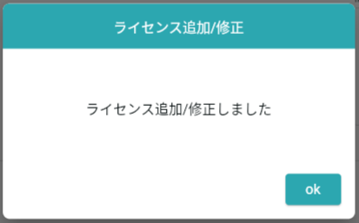
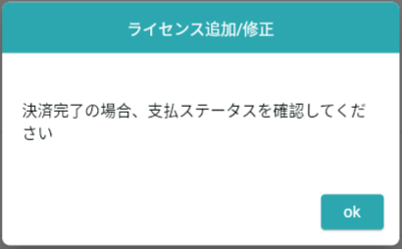
機能設計書 |  | システム名 |  | プロジェクト名 |  | 登録日付 |  |  | 更新日付
 |  | Biz-X POTTS
画面レイアウト |  | サブシステム名 |  | 機能名名 |  | 登録担当者 |  |  | 更新担当者
 |  | 運営管理 |  | ユーザーライセンス管理

 | 画面レイアウト

 |  |  |  |  |  |  |  | admin登録の場合、選択可能
 |  |  |  |  |  |  |  | 会社管理者がログインした場合、デフォルトでログイン者の会社名が表示されます。入力できません

adminログインの場合、会社名選択後、組織名を再検索
会社管理者がログインした場合、初期化組織名を検索

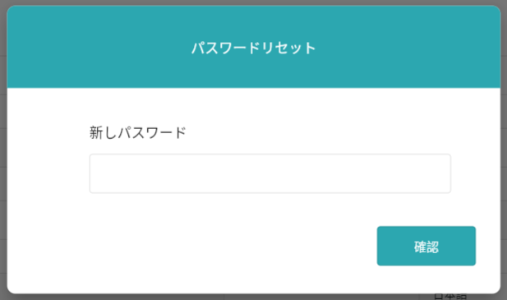

登録/修正

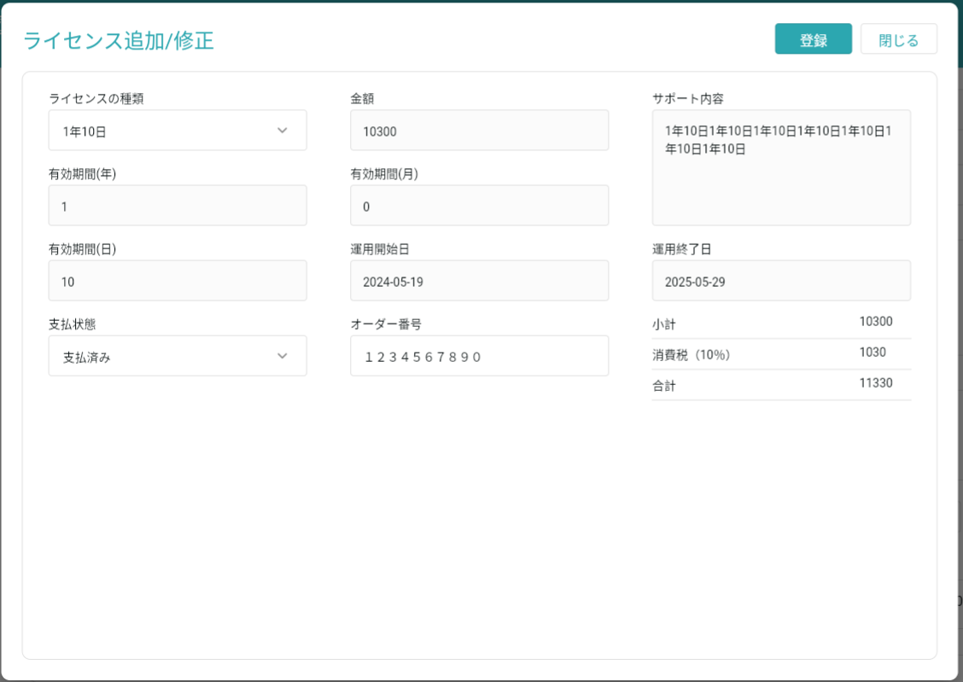

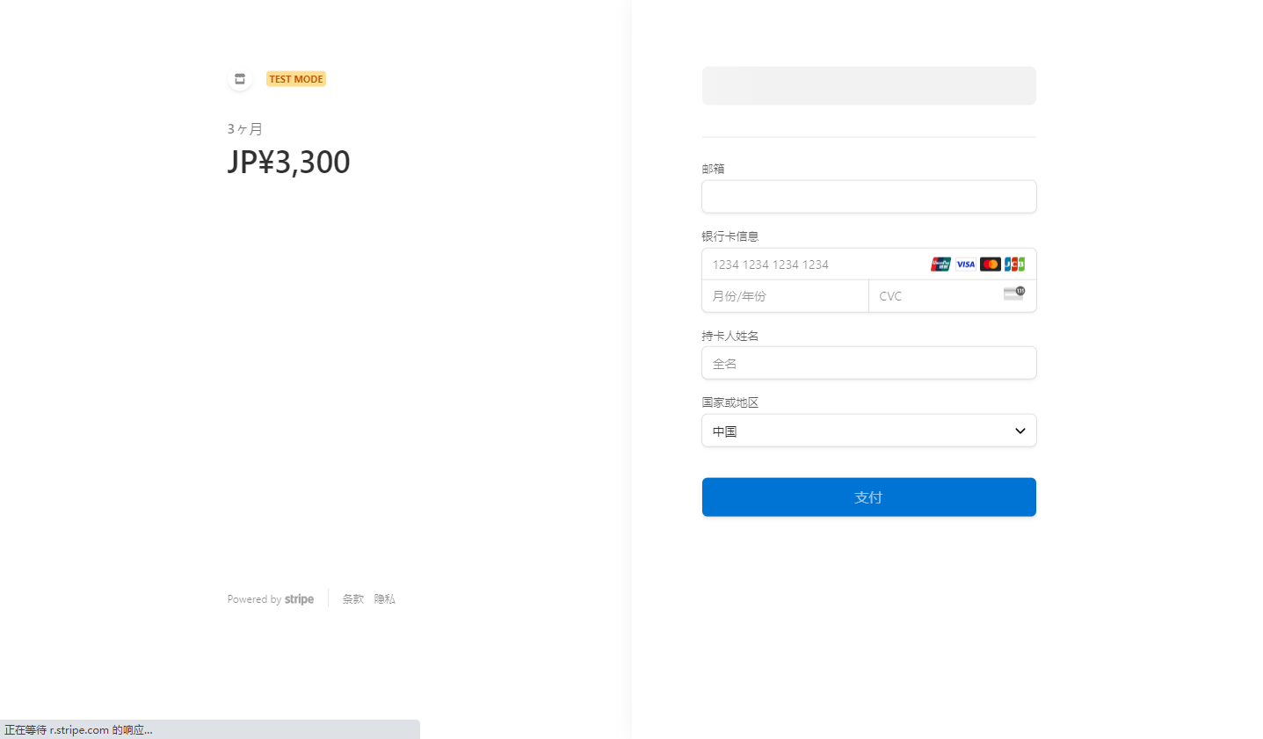

 |  |  |  |  |  |  | 決済（Stripe）画面遷移
 |  |  |  |  |  |  | ダイアログを表示

 |  |  | admin登録の場合 |  | 会社管理者登録の場合

